114必修科目表-中文(博士班)
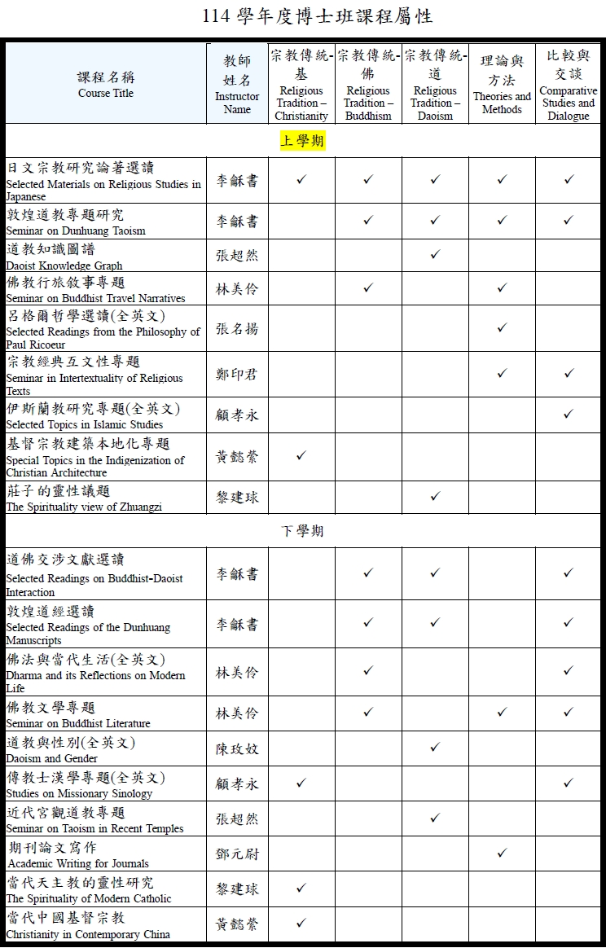
輔仁大學 114 學年度 博士班 必修科目表
院別： 社會科學院 系別：宗教學系 組別：
類別 | 模組 | 科 目 名 稱 |  | 科目代碼 | 選別 | 規定學分 | 一年級 |  | 二年級 |  | 三年級 |  | 四年級 |  | 類別最低應修學分數 | 模組最低應修學分數 | 備註
 |  |  |  |  |  |  | 上 | 下 | 上 | 下 | 上 | 下 | 上 | 下
必修課程 |  | 論文 |  | 00041 | 必 | 12 |  |  | 12 |  |  |  |  |  | 12 | 15
 |  | 宗教研究的建立與基本問題 |  | 21418 | 必 | 3 | 3 |  |  |  |  |  |  |  | 3
必選課程 |  | 初階希臘文(一) |  | 13329 | 選 | 2 | 2 |  |  |  |  |  |  |  | 14 | 14 | 在宗教傳統、宗教理論與方法、宗教比較與交談三個領域中，擇一做為主領域，修讀至少8學分；另二個做為副領域，修讀至少各3學分。課程之領域屬性由任課教師認定。(參考右圖)
 |  | 呂格爾哲學選讀(全英文) |  | 32638 | 選 | 3 | 3
 |  | 宗教經典互文性專題 |  | 32655 | 選 | 3 | 3
 |  | 基督宗教建築本地化專題 |  | 34641 | 選 | 3 | 3
 |  | 敦煌道教專題研究 |  | 36755 | 選 | 2 | 2
 |  | 日文宗教研究論著選讀 |  | 36756 | 選 | 3 | 3
 |  | 道教知識圖譜 |  | 36758 | 選 | 3 | 3
 |  | 伊斯蘭教研究專題(全英文) |  | 36956 | 選 | 3 | 3
 |  | 佛教行旅敘事專題 |  | 37580 | 選 | 2 | 2
 |  | 莊子的靈性議題 |  | 37582 | 選 | 2 | 2
 |  | 進階拉丁文 |  | 12365 | 選 | 2 |  | 2
 |  | 初階希臘文(二) |  | 13335 | 選 | 2 |  | 2
 |  | 近代宮觀道教專題 |  | 32641 | 選 | 3 |  | 3
 |  | 傳教士漢學專題(全英文) |  | 34694 | 選 | 3 |  | 3
 |  | 道佛交涉文獻選讀 |  | 36038 | 選 | 3 |  | 3
 |  | 道教與性別(全英文) |  | 36048 | 選 | 3 |  | 3
 |  | 佛教文學專題 |  | 36389 | 選 | 3 |  | 3
 |  | 佛法與當代生活(全英文) |  | 36493 | 選 | 2 |  | 2
 |  | 敦煌道經選讀 |  | 36757 | 選 | 2 |  | 2
 |  | 期刊論文寫作 |  | 37581 | 選 | 3 |  | 3
 |  | 當代天主教的靈性研究 |  | 37583 | 選 | 2 |  | 2
 |  | 當代中國基督宗教(全英文) |  | 37584 | 選 | 3 |  | 3
選修課程 | 專業選修 | 除上述必修、必選科目合計 29 學分外，學生應自本系所碩博班開設之課程中至少另選修 7 學分，以滿足畢業學分數（含論文）共計 36 學分。

論文學分數 A |  |  | 12 | 必修學分數 (不含論文) B | 3 |  | 必選/選修 學分數C |  |  | 21 |  |  |  |  | 畢業學分數 (含論文) A＋B＋C |  | 36
 |  |  |  |  |  |  |  |  |  | ◎必選課程14學分 ◎專業選修7學分（承認外校外系6學分）

